Theo doi cong viec
Tuần | Công việc | Phụ trách | Trạng thái | Tên |  | Hoàn thành
1 | Chốt linh kiện + kiến trúc hệ thống | Hardware | Xong | Thi | esp32, dht11, độ ẩm đất, quạt, relay, đèn | ☑ Đã xong
1 | Chốt dataset + class AI | AI | Xong | Phát + Sơn | MobileNetV3-Large+ dataset | ☑ Đã xong

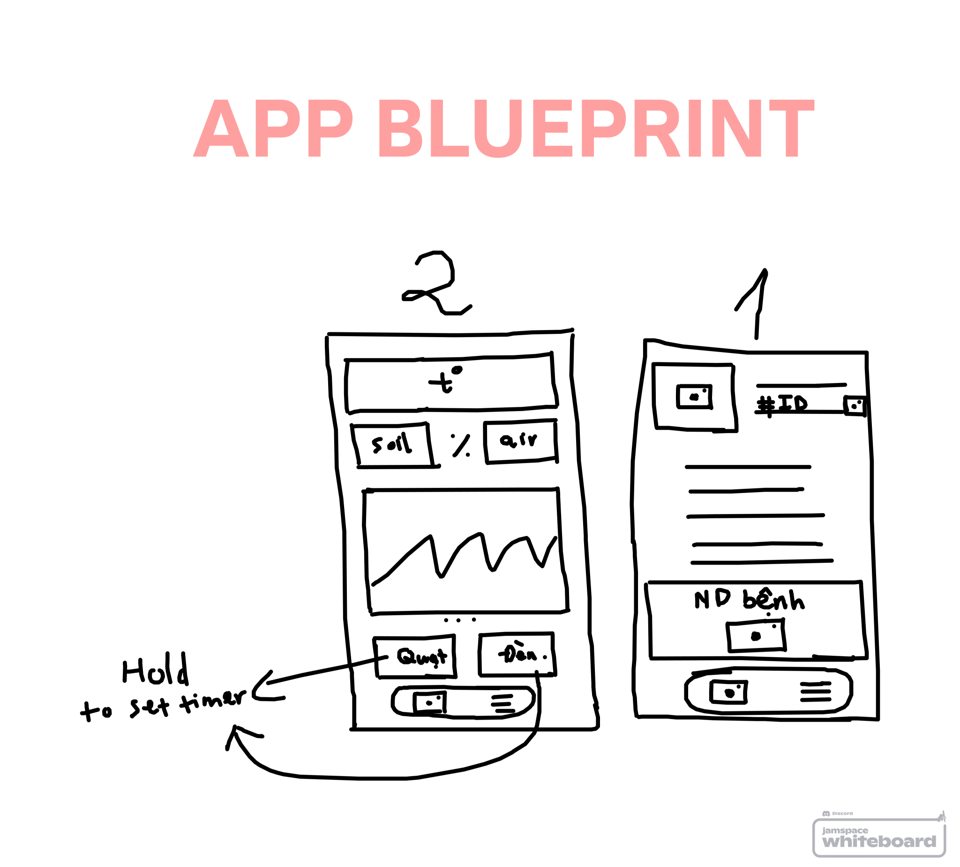
2 | Đọc DHT22 + soil sensor | Hardware | Xong | Sơn + Kiet |  | ☑ Đã xong
2 | Khởi tạo React Native | Mobile | Xong | Thi |  | ☑ Đã xong
3 | ESP32 publish sensor | Hardware | Xong | Sơn + Kiet |  | ☑ Đã xong
3 | Lưu sensor vào database | Backend | Xong | Sơn + Kiet | supabase | ☑ Đã xong
3 | Dashboard dữ liệu thật | Mobile | Xong | Thi |  | ☑ Đã xong
3 | Train AI baseline | AI | Xong | Phát |  | ☑ Đã xong
4 | Điều khiển đèn/ quạt | Hardware | Xong | Thi |  | ☑ Đã xong
4 | Control API | Backend | Xong | Thi + Sơn |  | ☑ Đã xong
4 | Màn hình Control | Mobile | Xong | Thi |  | ☑ Đã xong
5 | Train model chính + đánh giá | AI | Xong | Phát + Kiet |  | ☑ Đã xong
5 | Tích hợp AI API | Backend + AI | Xong | Thi |  | ☑ Đã xong
5 | Màn hình AI | Mobile | Xong | Thi |  | ☑ Đã xong
6 | Chế độ Auto | Hardware | Xong | Sơn + Kiet |  | ☑ Đã xong

7 | Tích hợp full hệ thống | Tất cả | Xong | Thi |  | ☑ Đã xong
8 | Bug fixing + UI polish | Tất cả | Xong | Thi |  | ☑ Đã xong
9 | Demo rehearsal + slide + báo cáo | Tất cả | Xong |  |  | ☑ Đã xong
Link bài báo | https://drive.google.com/file/d/1HB_j64FGhVi8hw4kNaPJipYhG5oDxw9W/view?usp=sharing
 | https://drive.google.com/file/d/13jJ_oKnQPjLDs2qDPCHMiBtfPZt8DRPa/view?usp=sharing |  |  | (dataset)

phát làm AI
dataset_new | https://drive.google.com/drive/folders/1Ft1sX5HOrAuV7tHm2lCnf6HNWB3Bv3_Q?usp=sharing

